CRAS
PRODUCTO | DESCRIPCIÓN | RENDIMIENTO | CANTIDAD REQUERIDAD |  | PRESENTACIONES |  | CANTIDADES REQUERIDAS

 |  |  |  |  | Seleccione de la lista despegable la presentación a requerir
CRAS | Producto en polvo que al ser mezclado con agua, produce una reacción expansiva que es capaz de demoler cualquier tipo de roca o concreto. | El consumo de CRAS depende del diámetro del barreno y número de perforaciones. | 12 | kg | 25 | kg | 1 Unidades

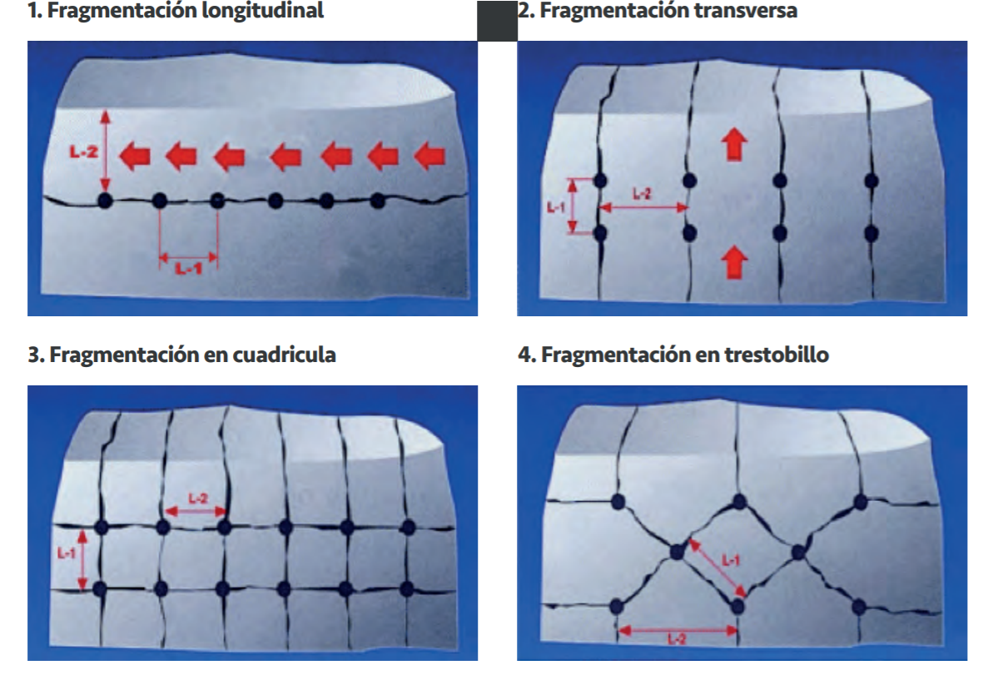

 |  |  | Dimensiones de la Perforación
 |  |  | Seleccione de la lista despegable el diámetro del barreno
 |  |  | Digite la profundidad de la perforación
 |  |  | Digite el número de perforaciones a realizar
 |  |  | Diámetro del Barreno |  | 30 | mm
 |  |  | Profundidad de la perforación |  | 100 | cm
 |  |  | Número de perforaciones |  | 10

 |  |  |  | Consulte nuestra guía para la demolición de roca y concreto en el siguiente enlace
 |  |  |  | http://www.toxement.com.co/media/3417/cemnto_no_explosivo.pdf

IMPORTANTE
* Los rendimientos aquí consignados son consumos teóricos y promediados, sin embargo estos pueden presentar variaciones de acuerdo a la porosidad de la superficie y/o otras condiciones de la aplicación
HOJAS TECNICAS
http://www.toxement.com.co/media/3528/cras.pdf
ASESORIA TÉCNICA
Para mayor información sobre nuestros productos o una cotización de los mismos, puede comunicarse con su asesor de confianza, o a nuestra línea de atención al cliente (1) 8698787 o escribirnos al correo atencioncliente@toxement.com.co
VERSION JULIO 2020

